Sheet
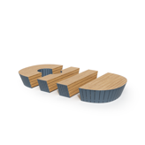
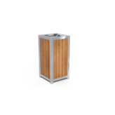
Категория | Артикул | Габариты | Изображение
Лавки | Л-030 | 2000х500х500 мм
Урны | у-14 н | 450х450х800 мм

